Arbitraje
 |  |  |  | Arbitraje
* En la realidad existe un costo de venta y de compra o bid-ask spread en el precio de transacción de los activos.
** Si el bid-ask spread es menor, significa que el mercado es más líquido por ende, es más fácil vender el activo al precio observado, sin costos de precio extra.
*** Pregunta: Si quiero vender el activo y el precio BID ASK del EUR es 99 y 99.02 respectivamente, ¿Cuál es el precio que utilizo si quiero comprar el activo?
A) El arbitraje consiste en comprar y vender simultáneamente 2 activos que son de similares características o directamente el mismo activo, pero se transan a 2 precios distintos.

B) En t=0 si observo un diferencial de 2 activos similares que espero vuelvan a ser iguales, puedo arbitrar.
Compro (long) el activo más barato (subvalorado) y vendo (short) el activo más caro (sobrevalorado), generando una ganancia libre de riesgo de precios.

$$S_{0}^{A}$$
$$S_{0}^{B}$$
Tiempo | Activos | Precio | Posicion | Notacion
0 | A | EUR99 | Long
0 | B | EUR99.15 | Short
$$S_{T}^{A}$$
T | A | EUR100 | Sell A
$$S_{T}^{B}$$
T | B | EUR100 | Buy B and Short Sale
C) Espero que el precio en un futuro T (tiempo u horizonte de inversión) se iguale en ambos activos ya que tienen los mismos fundamentos.
D) Estrategia de Arbitraje:
t=0
- Compro A a 99
- Vendo en corto B a 99,15 (Vendo el activo que no tengo pero lo "pido prestado" con el compromiso de devolver el activo que utilicé para la venta corta, por ende, lo tengo que devolver a $S_{T}^{B}$)
- Beneficio neto 99,15 - 99 = 0,15
t=T
- El precio de los activos (ej 2 treasurys a plazo similar) ahora es igual a 100 para ambos activos
- Vendo A en 100, con esto compro B a 100.
- Como ahora tengo B se lo devuelvo al que me lo "prestó" para realizar la venta corta
- Beneficio neto 100-100 = 0.
Podemos observar que el beneficio total de la estrategia es 0,15 por cada unidad de contrato, libre de mercado y sin desembolso incial (apalancamiento), solamente por efectos de diferencias en precios del mismo activo subyacente.

* En la realidad puede existir un costo por venta corta que se debe considerar (costo de oportunidad). Asímismo se pueden exigir garantías para afrontar el riesgo de crédito en la exposición de la venta corta.

Replicación
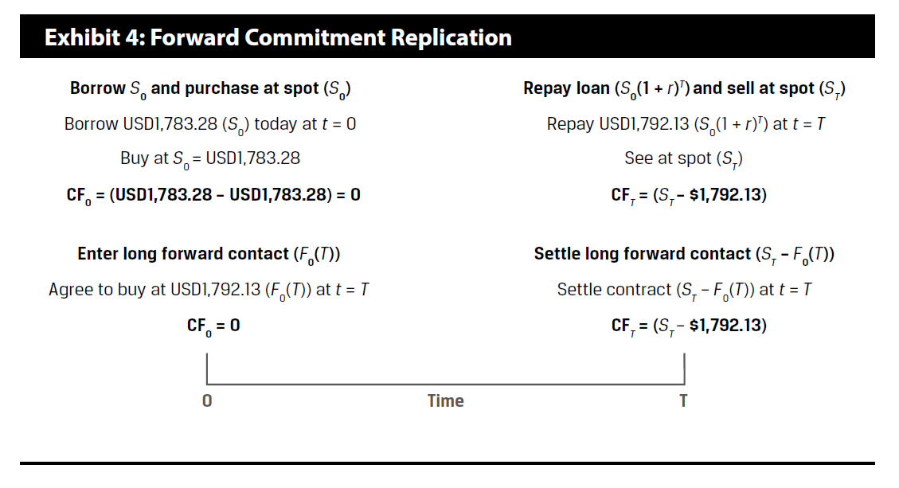
Replicación
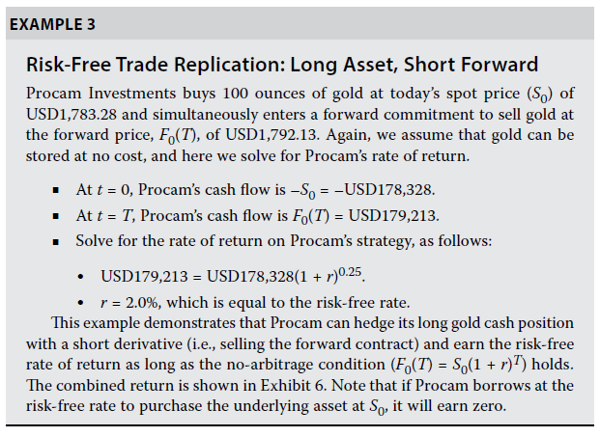
$$S_{0}−S_{T}$$
$$F_{0}\left(T\right)−S_{T}$$
$$Long_{S}+Short_{F}$$
Activo Subyacente: Oro
$$S_{0}= USD 1.783,28$$
$$F_{0}\left(T\right)= USD 1.792,13$$
Podríamos comprar el Activo subyacente y venderlo en un futuro obteniendo una ganancia libre de riesgo.
¿Cuanto vale financiar la compra del activo subyacente a $S_{0}$?
$$S_{0}∗{\left(1+r\right)}^{T}$$
 |  | T (in months) | 3
 |  | T (in years) | 0.25 | S_T (Precio en T) | Long Asset | Short Fwd | Payoff Portfolio | Zero
 |  | Spot | 1783.28 | 1660 | -123.28 | 132.13 | 8.85 | 0
 |  | Fwd | 1792.13 | 1680 | -103.28 | 112.13 | 8.85 | 0
$$S_{0}∗{\left(1+r\right)}^{T}=F_{0}(T)$$
 |  | r | 2% | 1700 | -83.28 | 92.13 | 8.85 | 0
$$S_{0}∗e^{rT}=F_{0}(T)$$
 |  |  |  | 1720 | -63.28 | 72.13 | 8.85 | 0
 |  | Cost of funding | 1792.1302966 | 1740 | -43.28 | 52.13 | 8.85 | 0
 |  | Interés | 8.8502966159 | 1760 | -23.28 | 32.13 | 8.85 | 0
$$F_{0}\left(T\right)− S_{0}∗{\left(1+r\right)}^{T}$$
 |  | Dif Fwd vs Funding | -0.0003 | 1780 | -3.28 | 12.13 | 8.85 | 0
 |  |  |  | 1800 | 16.72 | -7.87 | 8.85 | 0
Ahora compraremos la diferencia entre comprar el activo subyacente y venderlo en el futuro...
Vemos que es similar a la tasa libre de riesgo
 |  | Diferencia Fwd Spot | 8.85 | 1820 | 36.72 | -27.87 | 8.85 | 0
 |  | En porcentaje | 1.99% | 1840 | 56.72 | -47.87 | 8.85 | 0
Este es el teorema fundamental para el pricing de derivados, el principio de no arbitraje, de manera que se pueden obtener retornos positivos comprando el activo subyacente y vendiendo el contrato derivado, pero estos retornos serán igual a.... la tasa libre de riesgo.
 |  |  |  | 1860 | 76.72 | -67.87 | 8.85 | 0
 |  |  |  | 1880 | 96.72 | -87.87 | 8.85 | 0
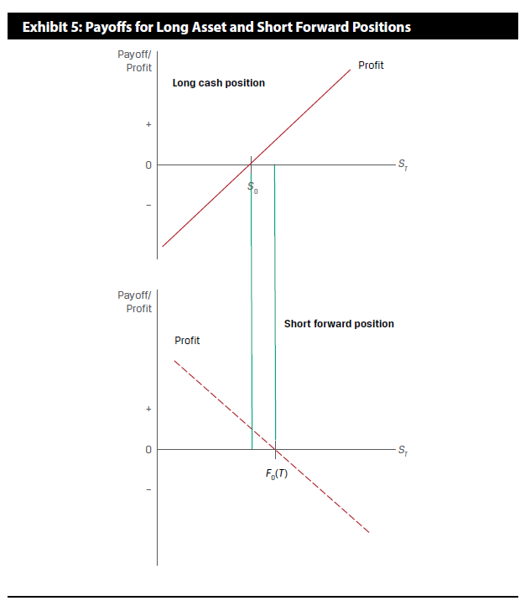

Payoff- Profit
 | Long Asset | Short Fwd | Payoff Portfolio | Zero
1660 | -123.28 | 132.13 | 8.85 | 1
1680 | -103.28 | 112.13 | 8.85
1700 | -83.28 | 92.13 | 8.85
1720 | -63.28 | 72.13 | 8.85
1740 | -43.28 | 52.13 | 8.85
1760 | -23.28 | 32.13 | 8.85
1780 | -3.28 | 12.13 | 8.85
1800 | 16.72 | -7.87 | 8.85
1820 | 36.72 | -27.87 | 8.85
1840 | 56.72 | -47.87 | 8.85
1860 | 76.72 | -67.87 | 8.85
1880 | 96.72 | -87.87 | 8.85

$$S_{0}∗{\left(1+r\right)}^{T}=F_{0}(T)$$

 | Ahora vemos que pasa si la tasa libre de riesgo es menor

Activo Subyacente: 100 onzas de Oro
$$S_{0}= USD 1.783,28$$
$$F_{0}\left(T\right)= USD 1.792,13$$
Podríamos comprar el Activo subyacente y venderlo en un futuro obteniendo una ganancia libre de riesgo. El costo de financiamiento es
$$S_{0}∗{\left(1+r\right)}^{T}=\text{1789,93001}$$
 |  | T (in months) | 3
 |  | T (in years) | 0.25
 |  | Spot | 1783.28
 |  | Fwd | 1792.13
 |  | r | 1.5%

 |  | Cost of funding | 1789.9300097
 |  | Interés | 6.6500097215
 |  | Dif Fwd vs Funding | 2.2000

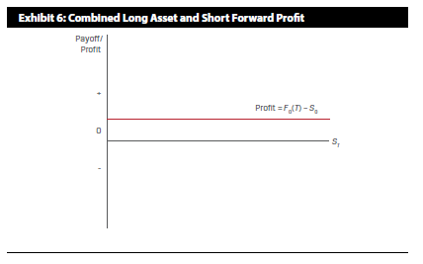
Ahora compraremos la diferencia entre comprar el activo subyacente (financiando con tasa libre de riesgo) y venderlo en el futuro a través de un contrato forward...
En este caso vemos que la diferencia de la estrategia de:
- A) Pedir prestado a tasa r
- B) Ir largo en el activo subyacente
- C) Ir corto en el derivado del AS
Nos entrega un beneficio neto de 2,2 USD cada 100 onzas de oro libre de riesgo, sin inversión inicial ya que el financiamiento lo recibo del préstamo inicial (con el cual compramos el activo subyacente).

$$S_{0}∗{\left(1+r\right)}^{T}<F_{0}(T)$$

Ejemplo Replicación
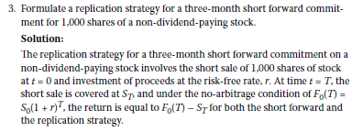

T | 3 | month
N | 1000
Replication Short Forward Commitment
r= | 2%
$$S_{0}$$
 | 2500 | CLP

t=0
A) Short Sale | 1000 | acciones
 | 2500 | Spot price
$$S_{T}$$
 | $2,500,000 | CLP total
 |  | debe devolver las acciones en T
B) Invest r | $2,500,000
 | $2,512,407 | espera recibir en T
t=T=3 months
$$S_{T}$$
$$S_{0}∗{\left(1+r\right)}^{T}=F_{0}(T)$$
C) Recibe B) | $2,512,407 | CLP
D) Compra | $-2,512,407 | Bajo condiciones de arbitraje
E) Devuelve acciones de A) | 1000

Resultado | $-

Finalmente el resultado de la operación será la diferencia entre
$$F_{0}\left(T\right)−S_{T}$$
Para el Short Forward o para la replicación bajo condiciones de no arbitraje

Carry Trade
 |  |  | Ejemplo CLP USD

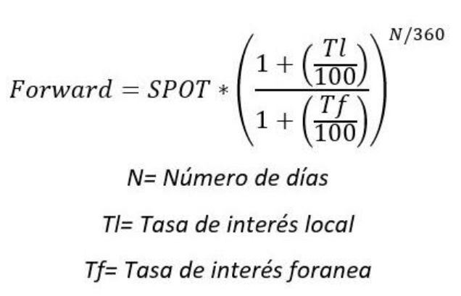
S_0 | 970
F_0(T) | 975

r_clp | 6% |  | t=0 | USD | tasa o tipo de cambio | CLP
r_usd | 5%
 |  | A) Borrow USD (long fed rate) | tomo deuda USD r_usd | 1 | 5%
nominal | 1 | B.1) Buy CLP | vendo usd para comprar clp | -1 | 970 | 970
 |  | B.2) Invest Chilean (short BC rate) | ahorro en CLP |  | 8% | -970
 |  | C*) Long Forward USD | compro fwd |  | 975 | 0

 |  |  | t=T
 |  | B.2) Recive Invest BC rate | recibo clp + r_clp por ahorro |  | 6% | 1029.9814501
 |  | C) Buy USD - Forward* | compro USD para pagar deuda | 1.0512710964 | 975 | -1024.989319
 |  | A) Pay Borrow in USD | Pago deuda en USD | -1.0512710964 | 5%
$$S_{0}∗{\left(1+r\right)}^{T}=F_{0}(T)$$
 |  |  | Total | 0 |  | 4.992 | 4.7486620716

$$F_{0}\left(T\right)<S_{0}∗\frac{{\left(1+r_{clp}\right)}^{T}}{{\left(1+r_{usd}\right)}^{T}}$$
En este caso vemos oportunidad de arbitraje mediante un carry trade, que sería la mezcla de arbitraje y replicación.
Largo tasa FED
Corto Tasa BC
Largo FWD ( O expuesto a $S_{T})$
 |  |  | Valor teórico del fwd |  |  | 979.74866207
 |  |  | valor de mercado del fwd |  |  | 975
 |  |  | Diferencia |  |  | 4.7486620716 | 4.992

$$F_{0}\left(T\right)=$$
$$S_{0}∗\frac{e^{r_{clp}T}}{e^{r_{usd}T}}$$
 |  |  | 975 | < | 979.74866207 | =

$$S_{0}∗\frac{{\left(1+r_{clp}\right)}^{T}}{{\left(1+r_{usd}\right)}^{T}}$$
 |  |  | % Spot vs Forward |  | % Replication
 |  |  | 0.515% |  | 1.005% | exp
 |  |  |  |  | 0.952% | aritmetica

La importancia del diferencial de tasas entre 2 economías es un determinante fundamental de $F_{0}\left(T\right),$
Es por esto que comparar las relaciones implícitas entre replicación y el mercado fwd es fundamental, para aprovechar potenciales arbitrajes.

